ご注意いただきたいこと
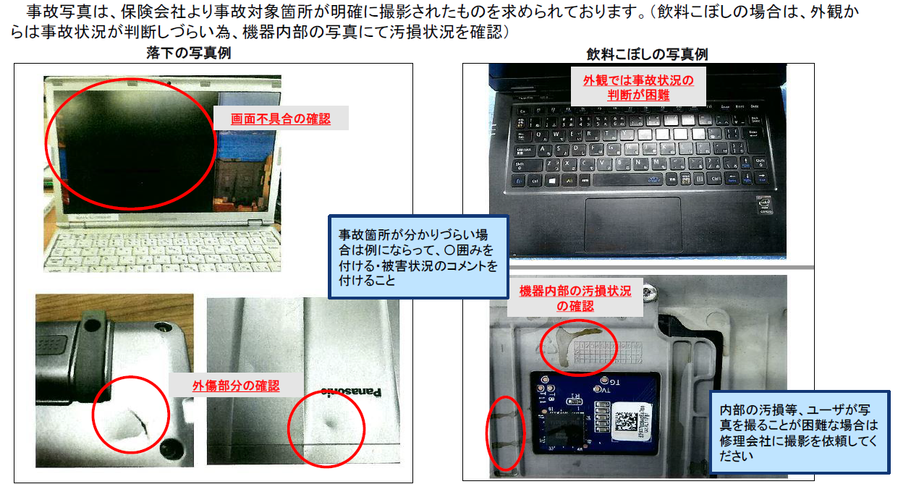
ご注意いただきたいこと
保険事故が発生した際には、保険会社に対して所定の「保険事故資料」（主として①被害届②写真③見積書）※を提出する必要がございます。保険会社は、保険事故資料を見て保険金支払可否を査定します。資料に不足や誤りがあると査定の対象外となってしまう為、提出いただく前に必ず以下内容のご確認をお願いいたします。 ※事故の原因・内容により別途資料が必要な場合がございます。資料詳細につきまして、またその他ご不明な点がございましたら弊社営業担当者にお問い合わせください。
保険申請対象外の事例 | 「不測かつ突発的な事故」により機器に損害が発生した場合、保険適用の対象となります。 ※保険会社の査定において認められた場合に、保険金をお支払いいたします。 以下のような事例につきましては、保険申請の対象外となりますのであらかじめご了承ください。 ・「通常どおり使用していたが突然機器が使用できなくなった」等、事故性がないもの ・「日々の使用の中で、汚れが目立ってきた、擦り傷が目立ってきた」等、自然消耗によるもの ・「使用しているソフトウェアでエラーが発生した」等、ソフトウェアに関するもの
被害届の記載について | 保険会社は保険金支払にあたり、事故が発生した状況を正確に把握した上で査定を行います。被害詳細の記載に不足があったり不明瞭である場合、保険金が下りない可能性がございますので被害届下段に記載されております【被害詳細の書き方】を参照いただき、詳細な記載をお願いいたします。
事故写真について | 保険会社は写真を見て、機器に損害が発生した事実を確認します。損害箇所が確認できない場合、保険金が下りない可能性がございますので写真撮影の際には、特に以下のような点にご注意ください。また、撮影方法について下図【事故写真について】もご参照ください。 ・「物理的な損害が目視できる」写真の撮影 ・「飲料こぼし」／「外圧による内部基盤の損害」等の外観から判断できないケースは、機器内部の損害箇所を撮影 （お客様自身で写真を撮ることが困難な場合は修理会社に撮影を依頼）
見積書について | 保険会社は見積書記載金額により損害額を確認し、また見積書記載の部品名・作業内容により金額の妥当性を判断します。見積書で修理内容が把握できない場合、保険金が下りない可能性がございますので詳細な部品名・作業内容が記載された見積書の取得をお願いいたします。
【事故写真について】

